Sheet1
序号 | 菜单 | 菜单图片 | 主料 |  |  | 辅料 |  |  | 分类

 |  |  | 名称 | 用量 | 图片 | 名称 | 用量 | 图片
1 | 麻婆豆腐 | 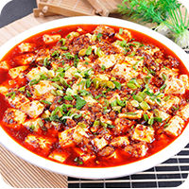 | 韧豆腐 | 1盒 |  | 花椒 | 适量 |  | 炒菜
 |  |  | 肉末 | 100g |  | 辣椒面 | 适量
 |  |  |  |  |  | 料酒 | 适量
 |  |  |  |  |  | 辣椒油 | 适量
 |  |  |  |  |  | 葱 | 适量
 |  |  |  |  |  | 辣椒碎 | 适量
 |  |  |  |  |  | 豆瓣酱 | 2勺
 |  |  |  |  |  | 生抽 | 适量
 |  |  |  |  |  | 花椒油 | 适量
 |  |  |  |  |  | 姜 | 适量
2 | 糖醋里脊 | 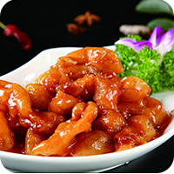 | 里脊肉 | 300g |  | 淀粉 | 适量
 |  |  | 鸡蛋 | 2个 |  | 白糖 | 适量
 |  |  |  |  |  | 盐 | 适量
 |  |  |  |  |  | 蒜 | 适量
 |  |  |  |  |  | 面粉 | 适量
 |  |  |  |  |  | 米醋 | 适量
 |  |  |  |  |  | 葱 | 适量
3 | 洋葱肥牛 | 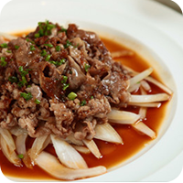 | 牛肉卷 | 300g |  | 油 | 适量
 |  |  | 洋葱 | 50g |  | 味极鲜 | 5g
 |  |  | 青辣椒 | 1个 |  | 淀粉 | 适量
 |  |  | 红辣椒 | 1个 |  | 盐 | 适量
 |  |  |  |  |  | 耗油 | 5g
 |  |  |  |  |  | 胡椒粉 | 2g
4 | 水煮肉片 | 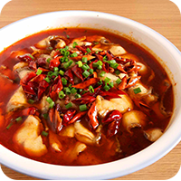 | 里脊肉 | 400g |  | 菜籽油 | 适量
 |  |  | 金针菇 | 200g |  | 辣皮子 | 20g
 |  |  | 黄豆芽 | 100g |  | 姜 | 5g
 |  |  | 小白菜 | 100g |  | 味极鲜 | 10g
 |  |  |  |  |  | 鸡精 | 2g
 |  |  |  |  |  | 大蒜 | 10g
 |  |  |  |  |  | 花椒粒 | 20g
 |  |  |  |  |  | 香葱 | 适量
 |  |  |  |  |  | 香油 | 5g
 |  |  |  |  |  | 白糖 | 1g
 |  |  |  |  |  | 淀粉 | 适量
 |  |  |  |  |  | 豆瓣酱 | 50g
5 | 扬州炒饭 | 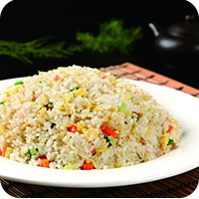 | 米饭 | 130g |  | 油 | 适量 |  | 主食类
 |  |  | 鸡蛋 | 1个 |  | 料酒 | 适量
 |  |  | 虾仁 | 100g |  | 葱 | 适量
 |  |  | 胡萝卜 | 40g |  | 盐 | 适量
 |  |  | 豌豆 | 25g |  | 鲜抽 | 适量
 |  |  | 玉米粒 | 25g |  | 胡椒粉 | 适量
 |  |  | 火腿肠 | 50g
6 | 老北京炸酱面 | 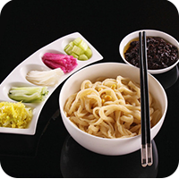 | 猪肉馅 | 250g |  | 小葱 | 适量
 |  |  | 豆芽 | 50g |  | 料酒 | 适量
 |  |  | 手擀面 | 200g |  | 老抽 | 适量
 |  |  | 黄瓜 | 50g |  | 黄豆酱 | 适量
 |  |  | 青萝卜 | 50g |  | 大蒜 | 适量
 |  |  |  |  |  | 生抽 | 适量
 |  |  |  |  |  | 甜面酱 | 适量
7 | 清炒山药片 | 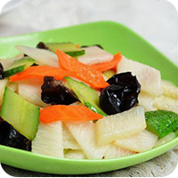 | 山药 | 适量 |  | 油 | 适量 |  | 素菜
 |  |  | 胡萝卜 | 适量 |  | 盐 | 适量
 |  |  | 黄瓜 | 适量 |  | 鸡精 | 适量
8 | 凉拌腐竹 | 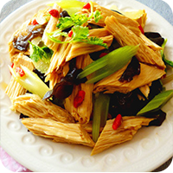 | 腐竹 | 100g |  | 大蒜 | 适量 |  | 凉菜
 |  |  | 木耳 | 30g |  | 生抽 | 适量
 |  |  | 芹菜 | 100g |  | 糖 | 适量
 |  |  | 香菜 | 15g |  | 味精 | 适量
 |  |  |  |  |  | 醋 | 适量
 |  |  |  |  |  | 盐 | 适量
 |  |  |  |  |  | 香油 | 适量
9 | 小鸡炖蘑菇 | 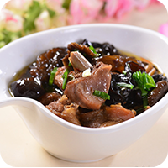 | 鸡肉 | 500g |  | 葱 | 适量 |  | 鸡肉类
 |  |  | 香菇 | 400g |  | 油 | 适量
 |  |  |  |  |  | 大料 | 3颗
 |  |  |  |  |  | 白酒 | 适量
 |  |  |  |  |  | 精盐 | 适量
 |  |  |  |  |  | 绵白糖 | 适量
 |  |  |  |  |  | 姜 | 5片
 |  |  |  |  |  | 花椒 | 适量
 |  |  |  |  |  | 酱油 | 适量
 |  |  |  |  |  | 陈醋 | 适量
 |  |  |  |  |  | 味精 | 适量
 |  |  |  |  |  | 小葱 | 适量
10 | 南瓜发糕 | 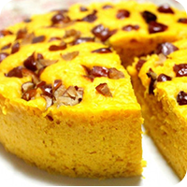 | 南瓜 | 250g |  | 酵母粉 | 3g |  | 主食类
 |  |  | 面粉 | 300g |  | 枣 | 适量
11 | 炸薯条 | 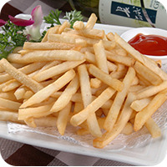 | 土豆 | 1000g |  | 油 | 适量
12 | 皮蛋瘦肉粥 | 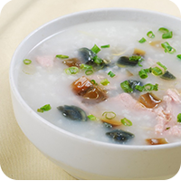 | 大米 | 90g |  | 香油 | 适量 |  | 粥
 |  |  | 里脊肉 | 80g |  | 小葱 | 适量
 |  |  | 皮蛋 | 1个 |  | 姜 | 适量
 |  |  |  |  |  | 淀粉 | 适量
 |  |  |  |  |  | 盐 | 适量
 |  |  |  |  |  | 胡椒粉 | 适量
 |  |  |  |  |  | 生抽 | 适量
13 | 酸辣汤 | 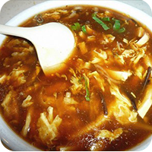 | 豆腐 | 250g |  | 油 | 适量 |  | 汤
 |  |  | 猪肉 | 150g |  | 小葱 | 适量
 |  |  | 香菇干 | 50g |  | 盐 | 适量
 |  |  | 黑木耳 | 50g |  | 鸡蛋 | 适量
 |  |  |  |  |  | 胡萝卜 | 适量
 |  |  |  |  |  | 香油 | 适量
 |  |  |  |  |  | 生抽 | 适量
 |  |  |  |  |  | 白胡椒粉 | 适量

